Sheet1
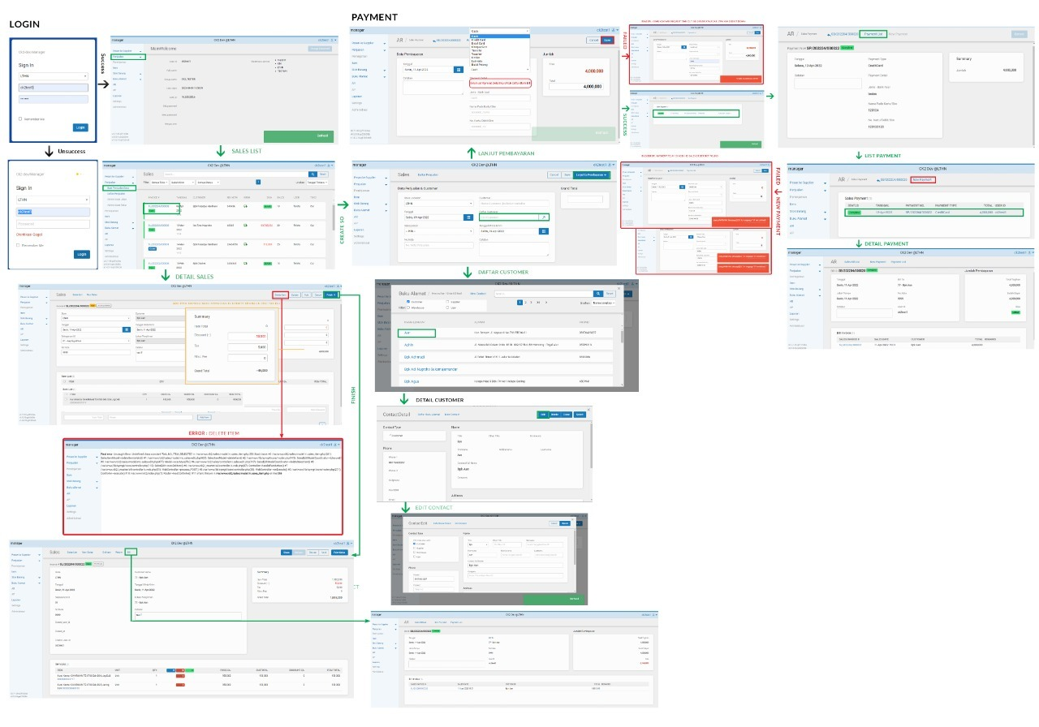
TESTING SINERGYS 2 (SALES / PENJUALAN)

no | Case | Page | Test Case | Status
1 | login | home | Login | þ Success
2 | buat penjualan baru | index | Buat penjualan baru | þ Success
3 | cek data penjualan baru | index | daftar penjualan -> cek data penjualan yang baru ditambahkan | þ Success
4 | add item | index | daftar penjualan -> Pilih Invoice ->tambah item list -> finish | þ Success
5 | revise | index | daftar penjualan -> Pilih Invoice ->revise -> delete item list | þ Success
6 | update | index | daftar penjualan -> Pilih Invoice -> Update | þ Success
7 | void | index | daftar penjualan -> Pilih Invoice -> void invoice | þ Success
8 | revise delete add item | index | daftar penjualan -> Pilih Invoice bertanda Revise -> delete item - > add item -> finish | þ Success

 |  |  | Noted Screenshoot
 |  |  | ketika mendelete item di invoice yang tidak ada itemnya akan tampil eror seperti screenshoot disamping, jika sesuai sop semua sudah berjalan dengan baik
 |  |  | untuk pengesahan warna status, Pak Yudi & Pak Jeffrey
 |  |  | In Stok - Biru
 |  |  | Ordered - Orange
 |  |  | Reserved - Ungu
 |  |  | Back Ordered - Merah
 |  |  | In Transit - Kuning
 |  |  | Shipped – Hijau

